Hoja2


imc
Peso | Altura | IMC | Clasificación
74 | 1.8 | 22.8 | Normal
65 | 1.72 | 22.0 | Bajo Peso
78 | 1.6 | 30.5 | Obesidad 1
120 | 1.2 | 83.3 | Obesidad 3
110 | 1.4 | 56.1 | Obesidad 3
65 | 1.8 | 20.1 | Bajo Peso
70 | 2.1 | 15.9 | Desnutrición severa
83 | 2 | 20.8 | Bajo Peso
26 | 1.76 | 8.4 | Desnutrición severa
58 | 1.9 | 16.1 | Desnutrición moderada
54 | 1.9 | 14.4 | Desnutrición severa
110 | 2.0 | 28.2 | sobrepeso
92 | 2.0 | 22.7 | Normal
150 | 1.4 | 76.5 | Obesidad 3
39 | 1.7 | 13.4 | Desnutrición severa
35 | 1.6 | 13.6 | Desnutrición severa
74 | 1.76 | 23.9 | Normal
65 | 1.9 | 18.0 | Desnutrición moderada
78 | 1.9 | 20.8 | Bajo Peso
120 | 2.0 | 30.8 | Obesidad 1
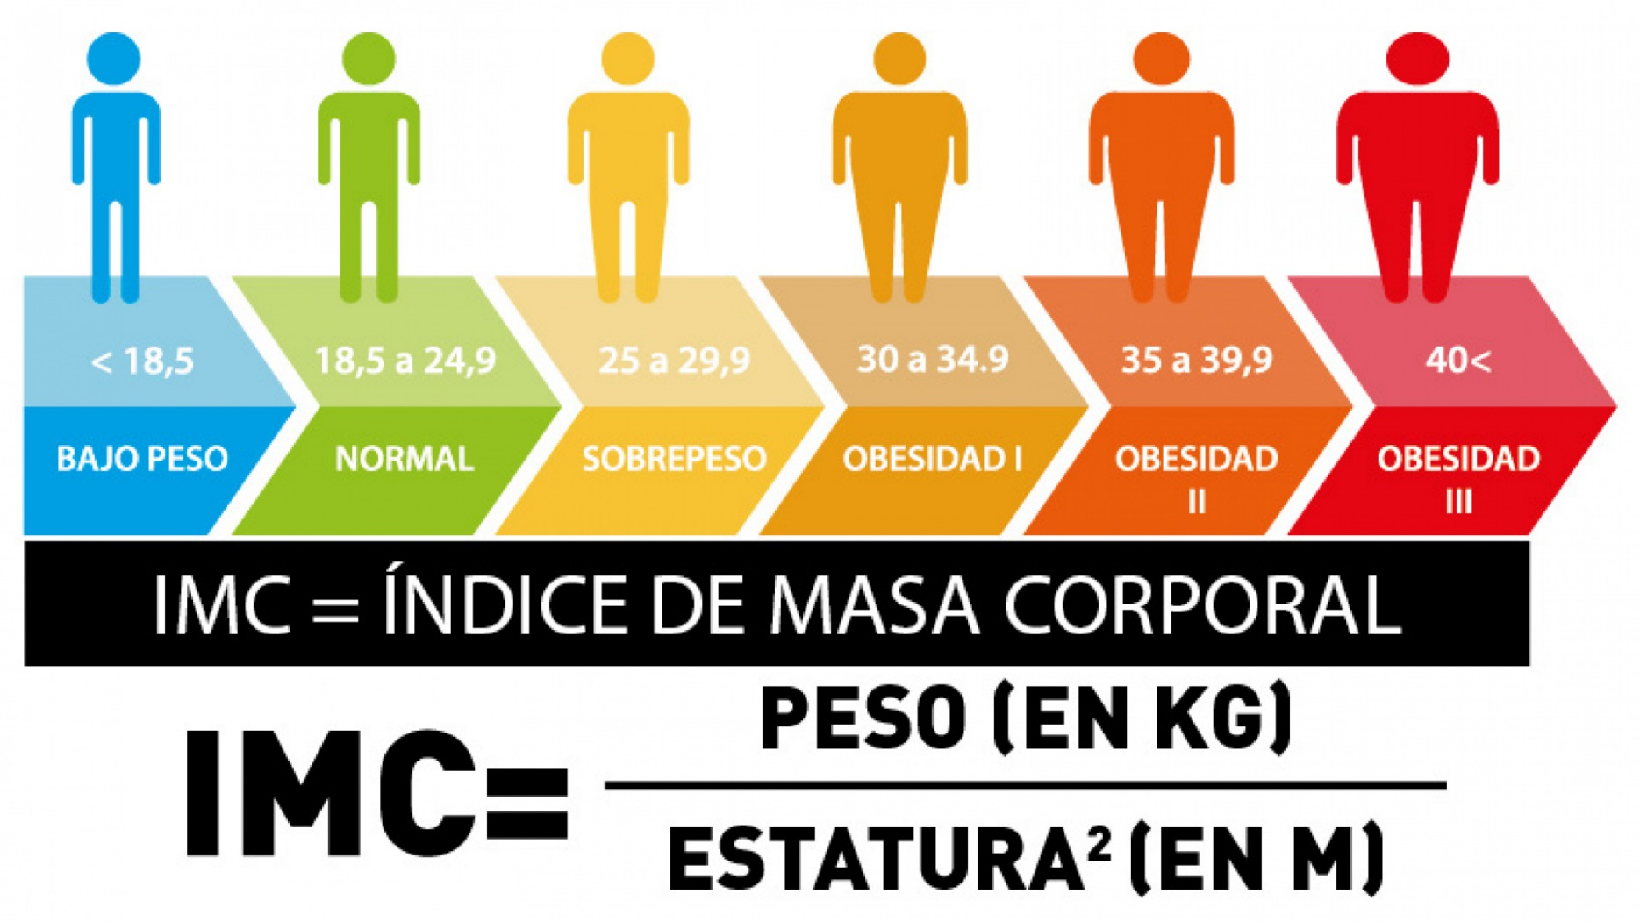
110 | 2.0 | 27.1 | sobrepeso
65 | 1.4 | 33.2 | Obesidad 1
70 | 1.7 | 24.2 | Normal
83 | 1.6 | 32.4 | Obesidad 1
26 | 1.8 | 8.0 | Desnutrición severa
58 | 1.72 | 19.6 | Bajo Peso
54 | 1.6 | 21.2 | Bajo Peso
110 | 1.2 | 76.4 | Obesidad 3
92 | 1.4 | 46.9 | Obesidad 3
150 | 1.8 | 46.3 | Obesidad 3
39 | 2.1 | 8.8 | Desnutrición severa
35 | 2 | 8.7 | Desnutrición severa
13 | 1.1 | 10.7 | Desnutrición severa
47 | 1.1 | 38.8 | Obesidad 3
51 | 1.2 | 35.4 | Obesidad 3
25 | 0.6 | 69.4 | Obesidad 3
20 | 0.9 | 24.7 | Normal
25 | 1.4 | 12.8 | Desnutrición severa
5 | 1.7 | 1.7 | Desnutrición severa
76 | 0.9 | 93.8 | Obesidad 3
90 | 1.3 | 53.3 | Obesidad 3
7 | 1.2 | 4.9 | Desnutrición severa
36 | 0.2 | 900.0 | Obesidad 3
20 | 0.4 | 125.0 | Obesidad 3
43 | 0.3 | 477.8 | Obesidad 3
71 | 1.9 | 19.7 | Bajo Peso
21 | 0.9 | 25.9 | sobrepeso
44 | 1.1 | 36.4 | Obesidad 3
85 | 1.7 | 29.4 | sobrepeso
33 | 1.8 | 10.2 | Desnutrición severa
56 | 0.3 | 622.2 | Obesidad 3
62 | 0.8 | 96.9 | Obesidad 3
49 | 1.2 | 34.0 | Obesidad 1
60 | 0.5 | 240.0 | Obesidad 3
19 | 1.5 | 8.4 | Desnutrición severa
50 | 0.9 | 61.7 | Obesidad 3
46 | 0.7 | 93.9 | Obesidad 3
42 | 0.9 | 51.9 | Obesidad 3
89 | 1.4 | 45.4 | Obesidad 3
48 | 0.8 | 75.0 | Obesidad 3
82 | 1.3 | 48.5 | Obesidad 3
20 | 1.6 | 7.8 | Desnutrición severa
26 | 0.2 | 650.0 | Obesidad 3
74 | 0.6 | 205.6 | Obesidad 3
87 | 0.8 | 135.9 | Obesidad 3
61 | 1.4 | 31.1 | Obesidad 1
74 | 0.7 | 151.0 | Obesidad 3
34 | 0.5 | 136.0 | Obesidad 3
65 | 0.5 | 260.0 | Obesidad 3
90 | 1.6 | 35.2 | Obesidad 3
23 | 0.9 | 28.4 | sobrepeso
41 | 1 | 41.0 | Obesidad 3
82 | 0.8 | 128.1 | Obesidad 3
15 | 1.4 | 7.7 | Desnutrición severa
30 | 1.5 | 13.3 | Desnutrición severa
62 | 0.2 | 1550.0 | Obesidad 3
73 | 1.9 | 20.2 | Bajo Peso
24 | 0.6 | 66.7 | Obesidad 3
10 | 1.3 | 5.9 | Desnutrición severa
72 | 1.8 | 22.2 | Normal
85 | 1.3 | 50.3 | Obesidad 3
64 | 1 | 64.0 | Obesidad 3
57 | 1.5 | 25.3 | sobrepeso
46 | 1 | 46.0 | Obesidad 3
51 | 0.4 | 318.7 | Obesidad 3
51 | 0.5 | 204.0 | Obesidad 3
73 | 1.6 | 28.5 | sobrepeso
9 | 0.2 | 225.0 | Obesidad 3
85 | 0.5 | 340.0 | Obesidad 3
70 | 1.2 | 48.6 | Obesidad 3
39 | 1.9 | 10.8 | Desnutrición severa
38 | 1.7 | 13.1 | Desnutrición severa
38 | 1.3 | 22.5 | Normal
23 | 0.9 | 28.4 | sobrepeso
18 | 1.4 | 9.2 | Desnutrición severa
61 | 1.9 | 16.9 | Desnutrición moderada
49 | 0.9 | 60.5 | Obesidad 3
31 | 1.9 | 8.6 | Desnutrición severa
15 | 1.4 | 7.7 | Desnutrición severa

